Лист1
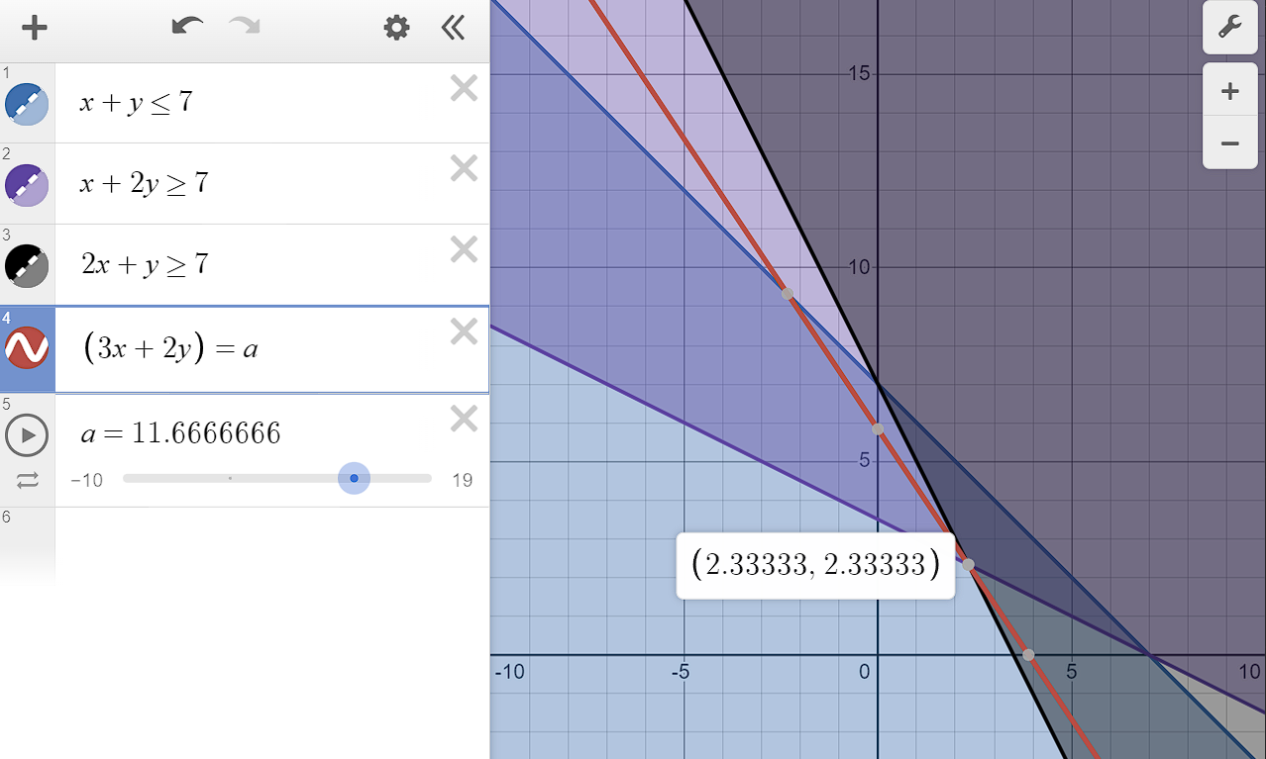
Переменные |  | Целевая функция
x | 2.3333333333 | 11.666666667
y | 2.3333333333
t=x+y | 4.6666666667
x+2y=>7 | 7
2x+y=>7 | 7

